data
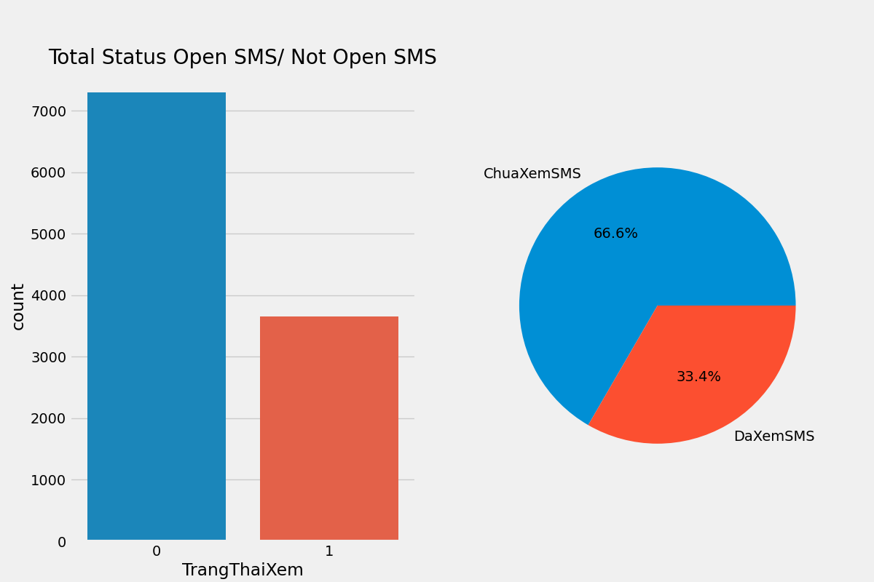
VanPhong | DaxemSMS | ChuaXemSMS | Total Status Open SMS/ Not Open SMS
An Khánh - Hoài Đức | 153 | 253
Chúc Sơn - Chương Mỹ | 17 | 43
Chương Dương - Hoàn Kiếm | 87 | 238
Cổ Nhuế - Bắc Từ Liêm | 149 | 301
Kim Bài - Thanh Oai | 35 | 50
Kim Chung - Đông Anh | 11 | 25
MED Bắc Ninh Tại nhà | 59 | 74
MED HCM Tại nhà | 118 | 293
Medlatec Phú Thọ | 4 | 20
Minh Khai - Bắc Từ Liêm | 168 | 249
Mỹ Đình - Nam Từ Liêm | 218 | 420
Nghĩa Đô - Cầu Giấy | 218 | 442
Ngọc Khánh - Ba Đình | 189 | 400
Phù Linh - Sóc Sơn | 7 | 34
Phùng - Đan Phượng | 25 | 97
Phú La - Hà Đông | 185 | 379
Phú Thị - Gia Lâm | 9 | 19
Phúc Tiến - Phú Xuyên | 10 | 28
Phố Ga - Thường Tín | 30 | 55
Phố Huyện - Quốc Oai | 11 | 21
Thượng Đình - Thanh Xuân | 226 | 448
Thạch Bàn - Long Biên | 89 | 144
Thịnh Quang - Đống Đa | 144 | 305
Trung Hòa - Cầu Giấy | 127 | 275
Trâu Quỳ - Gia Lâm | 6 | 27
Trần Phú - Hoàng Mai | 183 | 287
Tân Lập - Đan Phượng | 53 | 114
Tứ Hiệp - Thanh Trì | 83 | 149
Tứ Liên - Tây Hồ | 76 | 140
Uy Nỗ - Đông Anh | 12 | 20
Vân Hà - Đông Anh | 15 | 23
Vân Đình - Ứng Hòa | 7 | 33
Vĩnh Tuy - Hai Bà Trưng | 148 | 313
Xuân La - Tây Hồ | 88 | 226
Xuân Mai - Chương Mỹ | 7 | 38
Đa Tốn - Gia Lâm | 21 | 38
Đình Xuyên - Gia Lâm | 13 | 28
Đại Kim - Hoàng Mai | 146 | 303
Đại Mỗ - Nam Từ Liêm | 103 | 214
Đại Nghĩa - Mỹ Đức | 6 | 51
Đại Thịnh - Mê Linh | 13 | 41
Định Công - Hoàng Mai | 189 | 267
Đồng Tâm - Hai Bà Trưng | 56 | 159
Đức Giang - Long Biên | 139 | 215

